valami
idoszak | Kovászna | Hargita | Maros
2010 január | 12.2 | 10.9 | 8.3
2010 február | 12.5 | 11.4 | 8.4
2010 március | 12.3 | 11.2 | 8.5
2010 április | 11.9 | 10.7 | 8.2
2010 május | 11.1 | 9.6 | 7.9
2010 június | 10.9 | 9.3 | 7.8
2010 július | 11.4 | 8.6 | 7.9
2010 augusztus | 11.2 | 8.7 | 8.3
2010 szeptember | 10.7 | 8.4 | 8.3
2010 október | 9.4 | 8.7 | 8.4
2010 november | 9.4 | 8.7 | 8.4
2010 december | 10 | 8.8 | 8
2011 január | 10.3 | 8.6 | 7.7
2011 február | 10 | 8.3 | 7.4
2011 március | 9.5 | 7.6 | 6.7
2011 április | 8.3 | 6.7 | 6.4
2011 május | 8.4 | 5.8 | 6
2011 június | 8.4 | 5.6 | 5.9
2011 július | 7.7 | 5.4 | 5.8
2011 augusztus | 8.2 | 5.7 | 5.6
2011 szeptember | 7.9 | 5.8 | 5.5
2011 október | 7.8 | 5.9 | 5.8
2011 november | 8 | 6.1 | 5.9
2011 december | 8.6 | 6.5 | 6
2012 január | 7.5 | 6.9 | 6.8
2012 február | 8.5 | 7 | 6.7
2012 március | 8.5 | 6.8 | 6.1
2012 április | 8 | 5.9 | 5.7
2012 május | 7.9 | 5.5 | 5.3
2012 június | 7.7 | 5.4 | 5.2
2012 július | 8 | 6.2 | 5.2
2012 augusztus | 7.9 | 6.4 | 5.4
2012 szeptember | 7.5 | 6.4 | 5.5
2012 október | 7.3 | 6.4 | 5.9
2012 november | 7.8 | 6.8 | 6.1
2012 december | 7.6 | 7.3 | 6
2013 január | 8 | 7.2 | 6.3
2013 február | 7.8 | 7 | 6.2
2013 március | 7.5 | 6.6 | 5.8
2013 április | 6.9 | 5.7 | 5.5
2013 május | 6.7 | 5.7 | 5.3
2013 június | 6.5 | 5.7 | 5.3
2013 július | 7.2 | 6.3 | 5.1
2013 augusztus | 7 | 5.6 | 5.2
2013 szeptember | 7 | 5.1 | 4.6
2013 október | 6.9 | 6.3 | 5.7
2013 november | 7 | 6.7 | 5.9
2013 december | 7.4 | 7 | 5.5
2014 január | 7.8 | 7.3 | 5.4
2014 február | 7.7 | 6.1 | 6
2014 március | 7 | 5.8 | 6
2014 április | 6.5 | 4.8 | 5.6
2014 május | 6.1 | 4.5 | 5.4
2014 június | 6.2 | 4.9 | 5.4
2014 július | 6.7 | 5.5 | 5.4
2014 augusztus | 6.6 | 5.6 | 5.4
2014 szeptember | 6.5 | 5.4 | 5.5
2014 október | 6 | 5.3 | 5.8
2014 november | 6.2 | 5.5 | 5.9
2014 december | 6.5 | 6 | 5.8
2015 január | 6.8 | 5.9 | 6.3
2015 február | 6.5 | 5.7 | 6.8
2015 március | 6.5 | 5.4 | 7
2015 április | 6.1 | 4.8 | 6.9
2015 május | 5.6 | 4.6 | 6.2
2015 június | 6 | 4.7 | 6
2015 július | 6.6 | 5.1 | 5.6
2015 augusztus | 6.4 | 5.2 | 5.1
2015 szeptember | 6.2 | 5.2 | 4.7
2015 október | 5.6 | 5.2 | 4.8
2015 november | 5.4 | 5.2 | 4.7
2015 december | 5.7 | 5.5 | 4.8
2016 január | 5.5 | 5.6 | 4.6
2016 február | 5.5 | 5.6 | 4.8
2016 március | 5.3 | 5.3 | 4.5
2016 április | 4.8 | 4.9 | 4.6
2016 május | 4.5 | 5.1 | 4.8
2016 június | 4.7 | 5.1 | 4.8
2016 július | 5.1 | 5.3 | 4.8
2016 augusztus | 5.2 | 5.6 | 4.8
2016 szeptember | 5 | 5.7 | 4.7
2016 október | 4.8 | 5.5 | 4.6
2016 november | 5 | 5.6 | 4.7
2016 december | 5.2 | 5.8 | 4.7
2017 január | 5.2 | 5.8 | 4.7
2017 február | 5 | 5.9 | 4.7
2017 március | 4.5 | 5.2 | 4.7
2017 április | 4.3 | 4.9 | 4.7
2017 május | 4.2 | 4.8 | 4.5
2017 június | 3.8 | 5 | 4.5
2017 július | 4.3 | 4.6 | 4.4
2017 augusztus | 4.5 | 4.7 | 4.2
2017 szeptember | 4.3 | 4.8 | 4.2
2017 október | 4.2 | 4.7 | 4
2017 november | 4.2 | 4.8 | 4
2017 december | 4.2 | 4.9 | 4
2018 január | 4.2 | 4.7 | 3.9
2018 február | 4 | 4.8 | 3.9
2018 március | 3.9 | 4.7 | 3.8
2018 április | 3.6 | 4.3 | 3.7
2018 május | 3.4 | 3.9 | 3.7
2018 június | 3.6 | 4 | 3.6
2018 július | 3.7 | 4.3 | 3.3
2018 augusztus | 3.6 | 4.3 | 3.2
2018 szeptember | 3.5 | 4.2 | 3
2018 október | 3.5 | 4.2 | 3
2018 november | 3.6 | 4.1 | 3
2018 december | 3.6 | 4.2 | 3
2019 január | 3.7 | 4.2 | 3
2019 február | 3.6 | 4.2 | 2.9
2019 március | 3.5 | 4 | 2.8
2019 április | 3.1 | 3.7 | 2.6
2019 május | 3 | 3.6 | 2.6
2019 június | 3.1 | 3.6 | 2.6
2019 július | 3.2 | 3.7 | 2.5
2019 augusztus | 3.2 | 3.7 | 2.6
2019 szeptember | 3.3 | 3.6 | 2.6
2019 október | 3.3 | 3.8 | 2.7
2019 november | 3.3 | 3.8 | 2.7
2019 december | 3.3 | 3.8 | 2.7
2020 január | 3.1 | 3.8 | 2.8
2020 február | 3.1 | 3.7 | 2.7
2020 március | 3.1 | 3.6 | 2.6
2020 április | 3.4 | 3.8 | 2.5
2020 május | 3.7 | 3.7 | 2.3
2020 június | 3.8 | 3.9 | 2.3
2020 július | 4.5 | 4.2 | 2.6
2020 augusztus | 4.9 | 4.5 | 2.6
2020 szeptember | 5 | 4.1 | 2.5
2020 október | 5.1 | 4.5 | 2.5
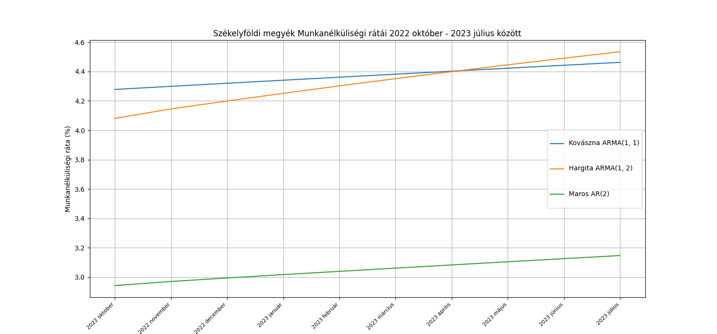
2020 november | 5.2 | 4.8 | 2.6
2020 december | 5.1 | 4.5 | 2.7
A székelyföldi megyék munkanélküliségi rátái 2022 október - 2023 július
A székelyföldi megyék becsült munkanélküliségi rátái 2022 október - 2023 július
2021 január | 5.1 | 4.6 | 2.7
2021 február | 5 | 4.4 | 2.7
2021 március | 4.9 | 4.4 | 2.8
2021 április | 4.8 | 4.1 | 2.8
2021 május | 4.7 | 4 | 2.8
2021 június | 4.7 | 3.8 | 2.6
2021 július | 4.3 | 3.7 | 2.6
2021 augusztus | 4.2 | 3.6 | 2.5
2021 szeptember | 4.1 | 3.4 | 2.4
2021 október | 3.8 | 3.3 | 2.4
2021 november | 3.7 | 3.2 | 2.3
2021 december | 4.2 | 3.9 | 2.5
2022 január | 4.3 | 4.1 | 2.5
2022 február | 4.7 | 4 | 2.6
2022 március | 4.9 | 3.9 | 2.6
2022 április | 4.9 | 3.8 | 2.7
2022 május | 4.7 | 3.7 | 2.6
2022 június | 4.4 | 3.8 | 2.7
2022 július | 4.5 | 3.8 | 2.7
2022 augusztus | 4.6 | 3.9 | 2.8
2022 szeptember | 4.3 | 4 | 2.9
2022 október | 4.2 | 4.2 | 3.1 | 1 | teszt időszak
2022 november | 4.1 | 4.4 | 3.2 | 2
2022 december | 4 | 4.4 | 3.2 | 3
2023 január | 3.8 | 4.5 | 3.1 | 4
2023 február | 3.8 | 4.3 | 3.1 | 5
2023 március | 3.8 | 4.2 | 3 | 6
2023 április | 3.8 | 4 | 2.7 | 7
2023 május | 3.8 | 3.8 | 2.7 | 8
2023 június | 4.2 | 3.8 | 2.7 | 9
2023 július | 4.9 | 3.7 | 2.7 | 10

becslések
 | Maros AR(2): | Hargita ARMA (1, 2) | Kovászna ARMA(1, 1)
2022 október | 2.9427568816 | 4.0809420171 | 4.2780435874
2022 november | 2.9706635868 | 4.1454033322 | 4.2990760352
2022 december | 2.9945901592 | 4.1991751824 | 4.3199689067
2023 január | 3.0173251131 | 4.2513867746 | 4.3407231283
2023 február | 3.0395850868 | 4.3020833816 | 4.3613396199
2023 március | 3.0615555349 | 4.3513089626 | 4.3818192957
2023 április | 3.083285715 | 4.3991062013 | 4.4021630635
2023 május | 3.1047899505 | 4.4455165429 | 4.4223718252
2023 június | 3.1260735913 | 4.4905802299 | 4.4424464769
2023 július | 3.1471396698 | 4.5343363371 | 4.4623879085

